Âge détaillé_RP19
Pyramide des âges de la population de la Nouvelle-Calédonie, au recensement de la population de 2019

Source : Insee-Isee, Recensement de la population 2019
Données mises à jour le : 29/10/2020
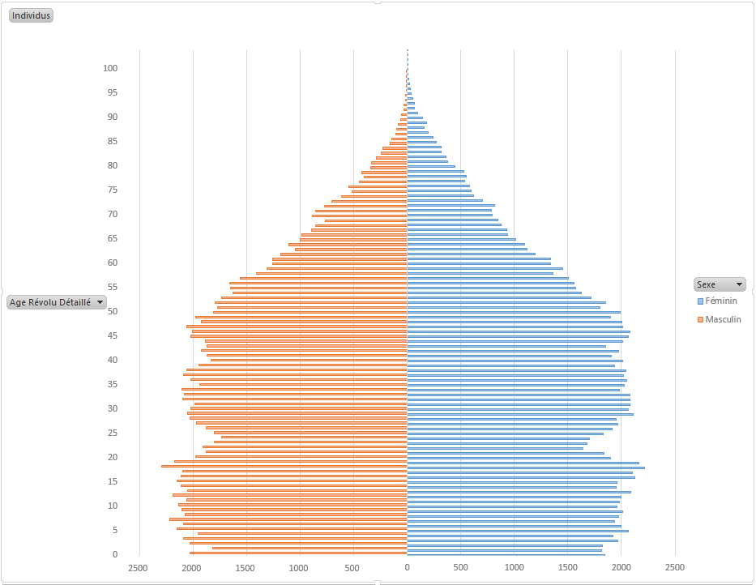
Année de naissance | Age | Hommes | Femmes | Ensemble
2019 | 0 | 2,027 | 1,845 | 3,872
2018 | 1 | 1,820 | 1,813 | 3,633
2017 | 2 | 2,031 | 1,822 | 3,853
2016 | 3 | 2,093 | 1,963 | 4,056
2015 | 4 | 1,952 | 1,924 | 3,876
2014 | 5 | 2,148 | 2,061 | 4,209
2013 | 6 | 2,087 | 1,997 | 4,084
2012 | 7 | 2,221 | 1,937 | 4,158
2011 | 8 | 2,073 | 1,975 | 4,048
2010 | 9 | 2,106 | 2,009 | 4,115
2009 | 10 | 2,136 | 1,956 | 4,092
2008 | 11 | 2,060 | 1,983 | 4,043
2007 | 12 | 2,188 | 1,999 | 4,187
2006 | 13 | 2,055 | 2,084 | 4,139
2005 | 14 | 2,112 | 1,949 | 4,061
2004 | 15 | 2,154 | 1,960 | 4,114
2003 | 16 | 2,114 | 2,122 | 4,236
2002 | 17 | 2,095 | 2,100 | 4,195
2001 | 18 | 2,293 | 2,213 | 4,506
2000 | 19 | 2,176 | 2,165 | 4,341
1999 | 20 | 1,978 | 1,901 | 3,879
1998 | 21 | 1,877 | 1,841 | 3,718
1997 | 22 | 1,907 | 1,640 | 3,547
1996 | 23 | 1,804 | 1,681 | 3,485
1995 | 24 | 1,733 | 1,705 | 3,438
1994 | 25 | 1,805 | 1,827 | 3,632
1993 | 26 | 1,880 | 1,914 | 3,794
1992 | 27 | 1,971 | 1,969 | 3,940
1991 | 28 | 2,031 | 1,954 | 3,985
1990 | 29 | 2,052 | 2,107 | 4,159
1989 | 30 | 2,022 | 2,066 | 4,088
1988 | 31 | 1,987 | 2,078 | 4,065
1987 | 32 | 2,100 | 2,083 | 4,183
1986 | 33 | 2,086 | 2,077 | 4,163
1985 | 34 | 2,109 | 1,985 | 4,094
1984 | 35 | 1,936 | 2,030 | 3,966
1983 | 36 | 2,019 | 2,048 | 4,067
1982 | 37 | 2,087 | 2,022 | 4,109
1981 | 38 | 2,061 | 2,039 | 4,100
1980 | 39 | 1,950 | 1,937 | 3,887
1979 | 40 | 1,833 | 2,013 | 3,846
1978 | 41 | 1,874 | 1,909 | 3,783
1977 | 42 | 1,924 | 1,976 | 3,900
1976 | 43 | 1,871 | 1,852 | 3,723
1975 | 44 | 1,883 | 2,011 | 3,894
1974 | 45 | 2,019 | 2,061 | 4,080
1973 | 46 | 2,007 | 2,079 | 4,086
1972 | 47 | 2,060 | 2,009 | 4,069
1971 | 48 | 1,921 | 2,006 | 3,927
1970 | 49 | 1,975 | 1,901 | 3,876
1969 | 50 | 1,810 | 1,988 | 3,798
1968 | 51 | 1,773 | 1,797 | 3,570
1967 | 52 | 1,798 | 1,850 | 3,648
1966 | 53 | 1,732 | 1,716 | 3,448
1965 | 54 | 1,627 | 1,622 | 3,249
1964 | 55 | 1,648 | 1,576 | 3,224
1963 | 56 | 1,661 | 1,561 | 3,222
1962 | 57 | 1,559 | 1,504 | 3,063
1961 | 58 | 1,411 | 1,360 | 2,771
1960 | 59 | 1,312 | 1,451 | 2,763
1959 | 60 | 1,260 | 1,341 | 2,601
1958 | 61 | 1,259 | 1,337 | 2,596
1957 | 62 | 1,182 | 1,191 | 2,373
1956 | 63 | 1,044 | 1,115 | 2,159
1955 | 64 | 1,103 | 1,096 | 2,199
1954 | 65 | 997 | 1,012 | 2,009
1953 | 66 | 982 | 934 | 1,916
1952 | 67 | 895 | 927 | 1,822
1951 | 68 | 854 | 878 | 1,732
1950 | 69 | 766 | 847 | 1,613
1949 | 70 | 886 | 791 | 1,677
1948 | 71 | 854 | 785 | 1,639
1947 | 72 | 772 | 819 | 1,591
1946 | 73 | 705 | 701 | 1,406
1945 | 74 | 613 | 621 | 1,234
1944 | 75 | 518 | 597 | 1,115
1943 | 76 | 547 | 582 | 1,129
1942 | 77 | 445 | 536 | 981
1941 | 78 | 401 | 551 | 952
1940 | 79 | 428 | 526 | 954
1939 | 80 | 344 | 448 | 792
1938 | 81 | 331 | 377 | 708
1937 | 82 | 289 | 362 | 651
1936 | 83 | 244 | 318 | 562
1935 | 84 | 225 | 316 | 541
1934 | 85 | 157 | 271 | 428
1933 | 86 | 142 | 240 | 382
1932 | 87 | 108 | 195 | 303
1931 | 88 | 102 | 155 | 257
1930 | 89 | 81 | 177 | 258
1929 | 90 | 60 | 141 | 201
1928 | 91 | 52 | 96 | 148
1927 | 92 | 30 | 70 | 100
1926 | 93 | 31 | 66 | 97
1925 | 94 | 16 | 53 | 69
1924 | 95 | 19 | 38 | 57
1923 | 96 | 8 | 29 | 37
1922 | 97 | 4 | 20 | 24
1921 | 98 | 3 | 13 | 16
1920 | 99 | 2 | 9 | 11
1919 | 100 | 1 | 4 | 5
1918 | 101 | 0 | 2 | 2
1917 | 102 | 0 | 1 | 1
1916 | 103 | 0 | 1 | 1
1915 | 104 | 0 | 1 | 1
Ensemble |  | 135,794 | 135,613 | 271,407
Unité : nombre

